Suppliers
Поставщик | Ссылка | Велосипеды | E-bike | детские | Самокаты | Аксессуары/запчасти | Условия входа | Dropshipping | Уровень цен | Вывод | B2B
Pol-Sport | https://pol-sport.com.pl/rowery-triathlonowe | Да | Да 1000 | да | нет | Да | регистрация | Частично | Высокий | Витрина | B2B ВЕЛОСИПЕДЫ 3089: ДЕТСКИЕ ВЕЛОСИПЕДЫ 43 ЭЛЕКТРОВЕЛОСИПЕДЫ 1056 ГОРОДСКИЕ ВЕЛОСИПЕДЫ 94 Горные велосипеды 679 Шоссейные велосипеды 1132 ВЕЛОСИПЕДЫ ДЛЯ ТРИАТЛОНА 50
Miasto Rowerów | https://biznes.miastorowerow.pl/b2b-hurt/ | Да | Да |  |  | Да | регистрация | 99zl в начале + 19zl/m | Средний | Старт | минимального порога в 500 злотых в виде запчастей и аксессуаров (велосипеды не учитываются при расчете стоимости заказа). Каждый последующий заказ будет обрабатываться без минимального объема логистических операций.
Wiking | https://www.hrwiking.pl/hurtownia | Да | Частично |  |  | Да | регистрация | Нет | Средний | Под заказ | B2B
Wiking панель | http://195.136.169.82:8189/ | Да | Частично |  |  | Да | регистрация | Нет | Средний | Кабинет | B2B
BB Bike | https://www.bb-bike.pl/ | Да 42шт | Частично |  |  | Да очень много | регистрация | Нет | Средний | Доп | B2B
Speeder | https://hurt.speeder.com.pl/pl/ | да 72 шт | Нет | да | нет | Да очень много | регистрация | Нет | Низкий/Средний | Прибыль | B2B
TheBestEScooter | https://thebestescooter.com/become-a-dealer/#wpcf7-f42726-p43659-o1 | нет | Да самокаты | 3 беговела 1 велосипед | нет | сумка только | Заявка дилера | Возможно | Средний | Перспективно
LEAN toys | www.leantoys.com | нет | нет | да велосипеды 3х колесные с капюшоном и без, беговелы 2х/3х колесные на 2-4 года | нет 2шт | да детские 4 вида(колеса, чехол, замок, украшение) | регистрация | да | Средний | БРЕНД LEAN | B2B взимаем плату за активацию при предоставлении файлов для интеграции. Плата составляет 200 злотых нетто. Эта плата взимается только один раз, при условии, что вы разместите свой первый заказ в течение шести месяцев с даты предоставления файлов. В противном случае ваши файлы будут заблокированы. Для их активации вам потребуется оплатить еще одну плату за активацию. ЕСТЬ АКАММУЛЯТОРНЫЕ МАШИНЫ
RAMIZ | https://ramiz.pl/hurt | нет | нет | да велосипеды 3х колесные с капюшоном и без, беговелы 2х/3х колесные на 2-4 года | нет | нет | регистрация | да |  |  | B2B Мы отправляем посылки напрямую из нашего головного офиса в Кракове вашему конечному покупателю для картонной продукции, такой как игрушечные машинки, велосипеды, качели, бассейны и т. д., которая упакована индивидуально (без коллективных коробок; количество в одной посылке — одна) или стоимость заказа достигла логистического минимума в 200 злотых нетто. ЕСТЬ АКАММУЛЯТОРНЫЕ МАШИНЫ, машины с двигателем внутреннего сгорания, КАРТИНГОВЫЕ педальные машины
IKONKA | https://www.ikonka.eu/en/trike-fix/sort:quantity/direction:desc | нет | нет | да велосипеды 3х колесные с капюшоном и без, беговелы 2х/3х колесные на 2-4 года | да 5 видов | шлемы TRIKE FIX +аксессуары 72 вида | регистрация | да |  | БРЕНД TRIKE FIX | 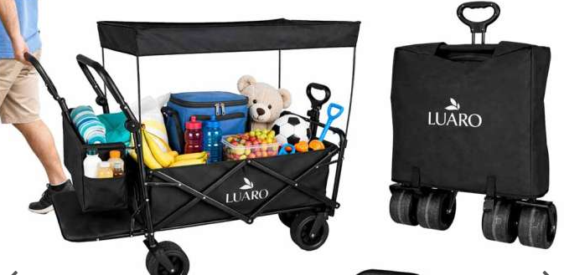 опт Ежегодная плата xml Клиенты из Польши: 199 злотых (брутто).Освобождение от уплаты мин. 100 000 злотых нетто (клиенты из Польши) за год.
BERGEN | https://bergen.pl/ | нет | Нет | Самокаты беговелы | да 12 видов | 16 видов для детей, шлемы, защита |  | нет | Низкий/Средний | БРЕНД BERGEN | Отправлено комерческое предложение о сотрудничестве

